Indicador
ÍNDICE DE CONFIANZA AL CONSUMIDOR

Indice
 | 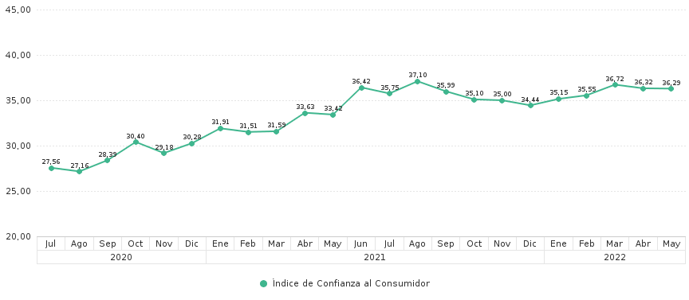
r | Año | Mes | Índice de Confianza al Consumidor
23 | 2020 | Julio | 27.56
22 | 2020 | Agosto | 27.16
21 | 2020 | Septiembre | 28.39
20 | 2020 | Octubre | 30.40
19 | 2020 | Noviembre | 29.18
18 | 2020 | Diciembre | 30.28
17 | 2021 | Enero | 31.91
16 | 2021 | Febrero | 31.51
15 | 2021 | Marzo | 31.59
14 | 2021 | Abril | 33.63
13 | 2021 | Mayo | 33.42
12 | 2021 | Junio | 36.42
11 | 2021 | Julio | 35.75
10 | 2021 | Agosto | 37.10
9 | 2021 | Septiembre | 35.99
8 | 2021 | Octubre | 35.10
7 | 2021 | Noviembre | 35.00
6 | 2021 | Diciembre | 34.44
5 | 2022 | Enero | 35.15
4 | 2022 | Febrero | 35.55
3 | 2022 | Marzo | 36.72
2 | 2022 | Abril | 36.32
1 | 2022 | Mayo | 36.29

 | (1) En la Encuesta Nacional de Empleo, Desempleo y Subempleo (ENEMDU), a cargo del INEC, se incluye el cuestionario para el cálculo del Índice de Confianza del Consumidor (ICC). Este índice se encuentra acotado entre 0 y 100 puntos. Al ser un índice, el valor obtenido en sí mismo carece de unidad de medida. El ICC se construye como un promedio ponderado del Índice de Situación Presente (ISP) y del Índice de Expectativas (IDE). Debido a la emergencia sanitaria por el COVID-19, el INEC suspendió el levantamiento de información de la ENEMDU desde marzo de 2020; sin embargo, junto con el apoyo de organismos internacionales y aplicando nuevas metodologías de recolección de datos, se obtuvieron resultados a partir de mayo/junio 2020, los cuales no son metodológicamente una continuidad de la serie. (2) Para la encuesta mayo/junio 2020 el Instituto Nacional de Estadística y Censos (INEC) incluyó un cuestionario reducido para el cálculo del ICC, con recolección de datos vía telefónica. Los resultados tienen cobertura nacional, urbano y rural; y, para obtener el indicador se utilizó la unidad primaria de muestreo (UPM). Para mayor información remitirse al siguiente enlace : (https://contenido.bce.fin.ec/documentos/Estadisticas/SectorReal/Previsiones/IndCoyuntura/mensual/ICCmetodologia2020.pdf) (3) Para los períodos de julio a noviembre de 2020, el Instituto Nacional de Estadística y Censos (INEC) incluyó un cuestionario reducido para el cálculo del ICC con recolección de datos en su mayoría cara a cara. Los resultados tienen cobertura nacional, urbano y rural. Asimismo, la información mensual de julio a noviembre fue revisada entre BCE e INEC a fin de homologar variables y sintaxis, procediéndose, por parte del BCE, al recálculo del indicador del ICC para esos meses. Para mayor información remitirse al siguiente enlace : (https://contenido.bce.fin.ec/documentos/Estadisticas/SectorReal/Previsiones/IndCoyuntura/mensual/ICCmetodologia2020.pdf) (4) Desde el mes de dici

 | Fuente: | Banco Central del Ecuador

Octubre 2007 - Febrero 2020
ÍNDICE DE CONFIANZA AL CONSUMIDOR (1)

Indice
 | 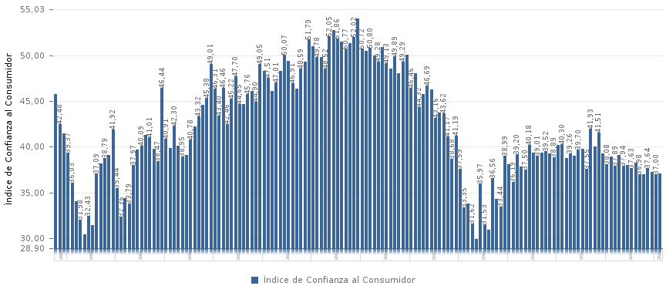
r | Año | Mes | Índice de Confianza al Consumidor
149 | 2007 | Octubre | 45.77
148 | 2007 | Noviembre | 42.48
147 | 2007 | Diciembre | 41.49
146 | 2008 | Enero | 39.37
145 | 2008 | Febrero | 36.03
144 | 2008 | Marzo | 34.04
143 | 2008 | Abril | 31.98
142 | 2008 | Mayo | 30.41
141 | 2008 | Junio | 32.43
140 | 2008 | Julio | 31.47
139 | 2008 | Agosto | 37.09
138 | 2008 | Septiembre | 38.14
137 | 2008 | Octubre | 38.79
136 | 2008 | Noviembre | 39.14
135 | 2008 | Diciembre | 41.92
134 | 2009 | Enero | 35.44
133 | 2009 | Febrero | 32.36
132 | 2009 | Marzo | 34.42
131 | 2009 | Abril | 33.79
130 | 2009 | Mayo | 37.97
129 | 2009 | Junio | 39.68
128 | 2009 | Julio | 40.09
127 | 2009 | Agosto | 41.27
126 | 2009 | Septiembre | 41.01
125 | 2009 | Octubre | 39.82
124 | 2009 | Noviembre | 38.47
123 | 2009 | Diciembre | 46.44
122 | 2010 | Enero | 40.91
121 | 2010 | Febrero | 39.86
120 | 2010 | Marzo | 42.30
119 | 2010 | Abril | 40.11
118 | 2010 | Mayo | 38.95
117 | 2010 | Junio | 39.13
116 | 2010 | Julio | 40.78
115 | 2010 | Agosto | 42.22
114 | 2010 | Septiembre | 43.32
113 | 2010 | Octubre | 44.55
112 | 2010 | Noviembre | 45.38
111 | 2010 | Diciembre | 49.01
110 | 2011 | Enero | 46.31
109 | 2011 | Febrero | 43.40
108 | 2011 | Marzo | 46.46
107 | 2011 | Abril | 42.46
106 | 2011 | Mayo | 45.22
105 | 2011 | Junio | 47.70
104 | 2011 | Julio | 44.65
103 | 2011 | Agosto | 44.64
102 | 2011 | Septiembre | 45.76
101 | 2011 | Octubre | 46.08
100 | 2011 | Noviembre | 44.90
99 | 2011 | Diciembre | 49.05
98 | 2012 | Enero | 48.26
97 | 2012 | Febrero | 47.51
96 | 2012 | Marzo | 46.14
95 | 2012 | Abril | 47.01
94 | 2012 | Mayo | 48.25
93 | 2012 | Junio | 50.07
92 | 2012 | Julio | 49.38
91 | 2012 | Agosto | 46.91
90 | 2012 | Septiembre | 46.38
89 | 2012 | Octubre | 48.59
88 | 2012 | Noviembre | 49.32
87 | 2012 | Diciembre | 51.79
86 | 2013 | Enero | 51.01
85 | 2013 | Febrero | 49.78
84 | 2013 | Marzo | 49.83
83 | 2013 | Abril | 48.52
82 | 2013 | Mayo | 52.05
81 | 2013 | Junio | 52.79
80 | 2013 | Julio | 51.86
79 | 2013 | Agosto | 51.49
78 | 2013 | Septiembre | 50.77
77 | 2013 | Octubre | 51.34
76 | 2013 | Noviembre | 52.02
75 | 2013 | Diciembre | 54.03
74 | 2014 | Enero | 50.72
73 | 2014 | Febrero | 50.50
72 | 2014 | Marzo | 50.80
71 | 2014 | Abril | 49.94
70 | 2014 | Mayo | 49.28
69 | 2014 | Junio | 50.93
68 | 2014 | Julio | 49.13
67 | 2014 | Agosto | 48.56
66 | 2014 | Septiembre | 49.89
65 | 2014 | Octubre | 48.05
64 | 2014 | Noviembre | 49.29
63 | 2014 | Diciembre | 50.02
62 | 2015 | Enero | 46.46
61 | 2015 | Febrero | 48.05
60 | 2015 | Marzo | 44.32
59 | 2015 | Abril | 45.76
58 | 2015 | Mayo | 46.69
57 | 2015 | Junio | 46.25
56 | 2015 | Julio | 43.16
55 | 2015 | Agosto | 43.77
54 | 2015 | Septiembre | 43.62
53 | 2015 | Octubre | 41.17
52 | 2015 | Noviembre | 38.68
51 | 2015 | Diciembre | 41.19
50 | 2016 | Enero | 37.59
49 | 2016 | Febrero | 33.35
48 | 2016 | Marzo | 33.77
47 | 2016 | Abril | 31.62
46 | 2016 | Mayo | 29.90
45 | 2016 | Junio | 35.97
44 | 2016 | Julio | 31.53
43 | 2016 | Agosto | 30.94
42 | 2016 | Septiembre | 36.56
41 | 2016 | Octubre | 34.27
40 | 2016 | Noviembre | 33.44
39 | 2016 | Diciembre | 38.99
38 | 2017 | Enero | 38.05
37 | 2017 | Febrero | 36.19
36 | 2017 | Marzo | 39.20
35 | 2017 | Abril | 37.83
34 | 2017 | Mayo | 37.50
33 | 2017 | Junio | 40.18
32 | 2017 | Julio | 39.32
31 | 2017 | Agosto | 39.01
30 | 2017 | Septiembre | 39.37
29 | 2017 | Octubre | 39.52
28 | 2017 | Noviembre | 39.28
27 | 2017 | Diciembre | 38.89
26 | 2018 | Enero | 40.18
25 | 2018 | Febrero | 40.30
24 | 2018 | Marzo | 38.75
23 | 2018 | Abril | 39.26
22 | 2018 | Mayo | 39.02
21 | 2018 | Junio | 39.70
20 | 2018 | Julio | 39.81
19 | 2018 | Agosto | 37.55
18 | 2018 | Septiembre | 41.93
17 | 2018 | Octubre | 40.04
16 | 2018 | Noviembre | 41.51
15 | 2018 | Diciembre | 39.30
14 | 2019 | Enero | 38.08
13 | 2019 | Febrero | 38.94
12 | 2019 | Marzo | 37.89
11 | 2019 | Abril | 39.07
10 | 2019 | Mayo | 37.94
9 | 2019 | Junio | 38.00
8 | 2019 | Julio | 37.63
7 | 2019 | Agosto | 38.24
6 | 2019 | Septiembre | 36.98
5 | 2019 | Octubre | 37.03
4 | 2019 | Noviembre | 37.64
3 | 2019 | Diciembre | 37.24
2 | 2020 | Enero | 37.00
1 | 2020 | Febrero | 37.06

 | (1) En la Encuesta Nacional de Empleo, Desempleo y Subempleo ENEMDU, a cargo del INEC, se incluye el cuestionario para el cálculo del ICC. La muestra mensual es de aproximadamente 3,800 hogares de las ciudades de Quito, Guayaquil, Ambato, Cuenca y Machala. El ICC se construye como un promedio ponderado del Índice de Situación Presente ISP y del Índice de Expectativas IDE; este índice se encuentra acotado entre 0 y 100 puntos. Al ser un índice, el valor obtenido en sí mismo carece de unidad de medida, pero adquiere relevancia cuando se lo compara con los datos históricos obtenidos, de esta manera se puede establecer si la Confianza del Consumidor aumenta o disminuye. Nota: De acuerdo al comunicado oficial de 26 de abril de 2020, el INEC informa que los resultados de la ENEMDU de marzo de 2020 se aplazarán, sin fecha determinada, hasta que el INEC considere que la ENEMDU dispone de la suficiente calidad estadística, retraso causado por la suspensión del levantamiento de información en campo debido a la emergencia sanitaria declarada en el país. https://www.ecuadorencifras.gob.ec/wp-content/uploads/2020/04/CONVID19-ENENDU.jpeg

 | Fuente: | Banco Central del Ecuador

